graphique 1
Exploitations vendant en circuit court selon leur spécialisation en 2020

Orientation technico-économique | Nombre d'exploitations | Nombre d'exploitations vendant en circuit court | Part des exploitations vendant en circuit court
Fleurs, horticulture diverse | 299 | 255 | 85.3%
Apiculture | 165 | 134 | 81.2%
Légumes, champignons | 333 | 254 | 76.3%
Viticulture | 1,284 | 961 | 74.8%
Cultures fruitières | 294 | 159 | 54.1%
Combinaisons de granivores (porcins, volailles) | 64 | 24 | 37.5%
Polyculture, polyélevage (hors apiculture) | 1,801 | 555 | 30.8%
Bovins mixte | 82 | 25 | 30.5%
Ovins, caprins, autres herbivores | 1,251 | 371 | 29.7%
Volailles | 330 | 97 | 29.4%
Porcins | 81 | 15 | 18.5%
Bovins viande | 1484 | 254 | 17.1%
Bovins lait | 483 | 81 | 16.8%
Grandes cultures | 11,746 | 874 | 7.4%
Non classées | 222 | 16 | 7.2%
Centre-Val de Loire | 19,919 | 4,075 | 20.5%

Champ : Centre-Val de Loire
Source : Agreste - Recensement agricole 2020

carte régions agricoles
Part des exploitations vendant en circuit court par région agricole en 2020

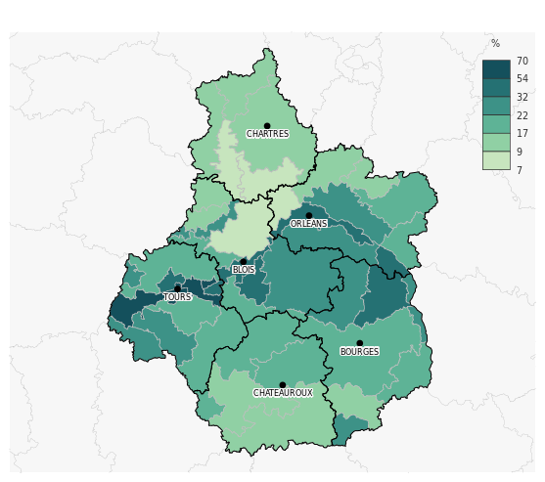

Champ : Centre-Val de Loire
Sources : ©IGN - BD Carto, Agreste - Recensement agricole 2020
Conception DRAAF Centre-Val de Loire - mars 2023

graphique 2
Part d'exploitations vendant en circuit court selon leur mode de production conventionnel / biologique et leur spécialisation

Orientation technico-économique | Conventionnel | Bio
Apiculture | 82% | 75%
Légumes, champignons | 69% | 91%
Fleurs, horticulture diverse | 80% | s
Cultures fruitières | 52% | 60%
Combinaisons de granivores (porcins, volailles) | 32% | s
Ovins, caprins, autres herbivores | 27% | 61%
Bovins mixte | 30% | s
Volailles | 29% | 32%
Polyculture, polyélevage (hors apiculture) | 28% | 59%
Viticulture | 72% | 84%
Porcins | 17% | s
Bovins viande | 16% | 43%
Bovins lait | 15% | 37%
Grandes cultures | 7% | 26%
Total | 18% | 56%

s : secret statistique
Champ : Centre-Val de Loire
Source : Agreste - Recensement agricole 2020

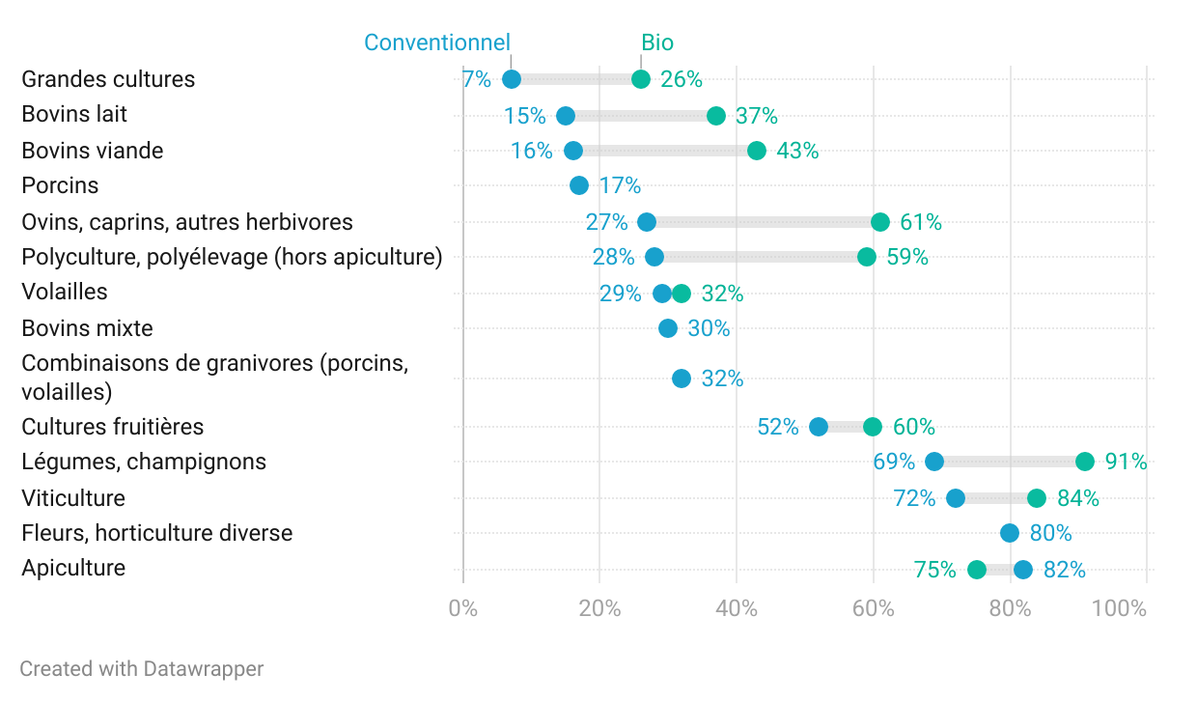

Les valeurs manquantes en bio sont soumises au secret statistique
Champ : Centre-Val de Loire
Source : Agreste - Recensement agricole 2020

graphique 3
Nombre d'exploitations par mode de vente en circuit court*

Vente | Effectif
à la ferme | 2,983
à un commerçant détaillant | 1,310
à des restaurants (hors restauration collective) | 1,171
sur les marchés | 1,040
à des grandes et moyennes surfaces | 851
en salons et foires | 821
en point de vente collectif (magasin de producteurs, …) | 540
en tournée ou à domicile | 474
par correspondance (courriel, téléphone…) | 436
via le site internet de l'exploitation | 379
en paniers, AMAP | 313
à la restauration collective | 293
via une plateforme de commande en ligne | 276

* une même exploitation peut avoir plusieurs modes de vente en circuit court
Champ : Centre-Val de Loire
Source : Agreste - Recensement agricole 2020

 |  | Z

Champ : Centre-Val de Loire
Source : Agreste - Recensement agricole 2020

graphique 4
Part d'exploitations par mode de vente* en 2020

Vente avec un intermédiaire | 9%
Vente directe | 23%
Vente à un négociant, grossiste, industrie de transformation, autre | 55%
Vente à une coopérative ou une organisation de producteurs | 63%

*plusieurs modes de vente sont possibles pour une même exploitation
Champ : Centre-Val de Loire
Source : Agreste - Recensement agricole 2020

Part d'exploitations par mode de vente* en 2020

*plusieurs modes de vente sont possibles pour une même exploitation
Champ : Centre-Val de Loire
Source : Agreste - Recensement agricole 2020

encadré régions
Part des exploitations vendant en circuit court en 2020

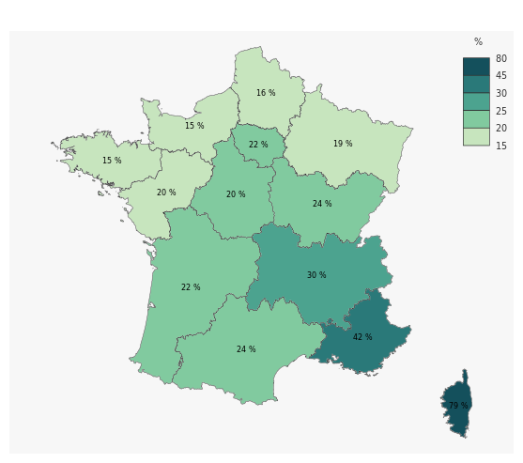
Régions métropolitaines | Nombre d'exploitations vendant en circuit court | Nombre d'exploitations | Part des exploitations vendant en circuit court (%) | Rang
Corse | 2328 | 2936 | 79.3 | 1
Provence-Alpes Côte d'Azur | 7651 | 18056 | 42.4 | 2
Auvergne Rhône-Alpes | 14318 | 48493 | 29.5 | 3
Occitanie | 15550 | 64370 | 24.2 | 4
Bourgogne Franche-Comté | 5608 | 23662 | 23.7 | 5
Nouvelle-Aquitaine | 14455 | 64200 | 22.5 | 6
Île-de-France | 985 | 4425 | 22.3 | 7
Centre-Val de Loire | 4075 | 19919 | 20.5 | 8
Pays de la Loire | 5251 | 26409 | 19.9 | 9
Grand-Est | 7964 | 40989 | 19.4 | 10
Hauts-de-France | 3766 | 23463 | 16.1 | 11
Bretagne | 4046 | 26347 | 15.4 | 12
Normandie | 4027 | 26510 | 15.2 | 13
France métropolitaine | 90024 | 389779 | 23.1

Source : Agreste - Recensement agricole 2020

 |  |  |  |  | Sources : ©IGN - BD Carto, Agreste - Recensement agricole 2020
 |  |  |  |  | Conception DRAAF Centre-Val de Loire - mars 2023

